Sheet1
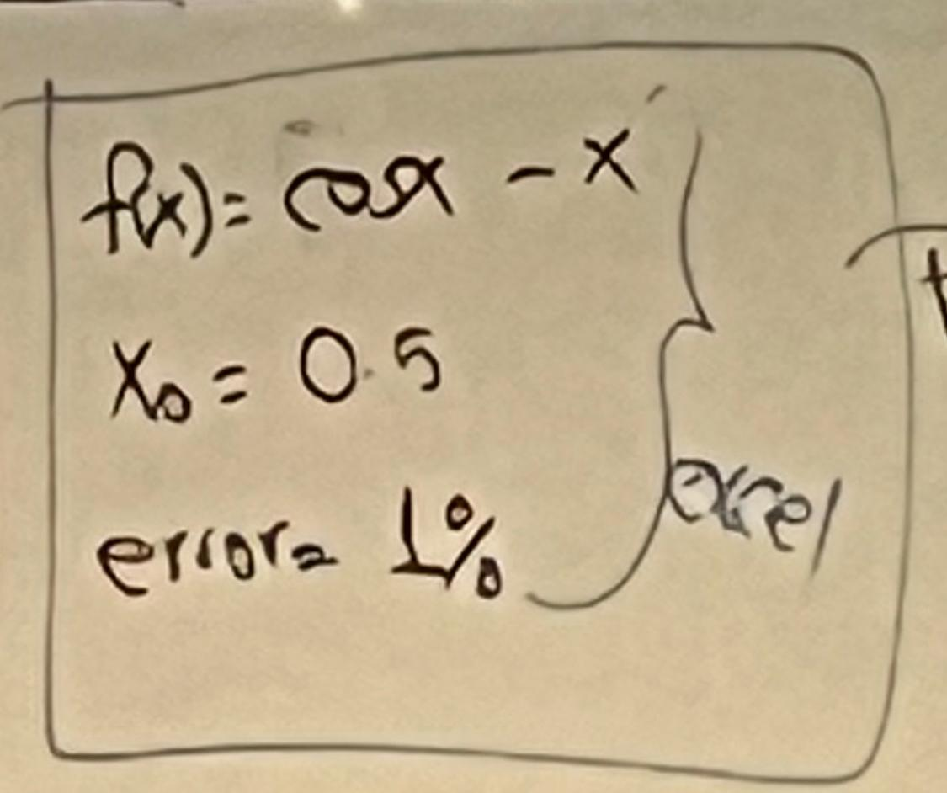
i | x_n | f(x_n) | f’(x_n) | (x_{n+1}) | Error | Parrar | Nombre | Oziel Misael Velazquez Carrizales
1 | 0.5 | 0.3775825619 | -1.479425539 | 0.7552224171 |  |  | Matricula | 746441
2 | 0.7552224171 | -0.02710331186 | -1.685450632 | 0.7391416661 | 33.79433811 |  | Materia | Metodos Numericos
3 | 0.7391416661 | -9.461538062E-05 | -1.673653811 | 0.7390851339 | 2.175597953 |  | Fecha entrega | 2025-05-25
4 | 0.7390851339 | -1.180977871E-09 | -1.67361203 | 0.7390851332 | 0.00764894685 | PARAR | Parcial | 1
 |  |  |  |  |  |  | Metodo | Método Newton – Raphson

